상품제안서
모스니에 대나무칫솔+혀클리너+치약5g+생분해케이스(소)세트 | 상품코드: F25972

 |  |  |  |  |  |  | 02-412-0044 | www.easy1.co.kr
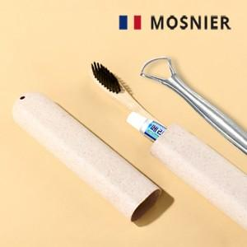

【상세/제작정보】 | <p>* 배송비- 300개 / 5000원별도</p>

【인쇄/포장옵션】 | 레이저, 스티커, 풀칼라 / 포장지포장

【공급단가】 | 수량 | 100~ | 300~ | 500~ | 1,000~ | 3,000~
*VAT별도 | 단가 | 2,690원 | 2,570원 | 2,500원 | 2,440원 | 2,400원

【상품 URL】 | http://www.easy1.co.kr/src/goods_detail.php?gdno=25972

